4.1 NL조인
4.1.1 기본 메커니즘

사원테이블 |  |  | 고객테이블
사원번호 | 사원명 | 입사일자 | 고객번호 | 고객명 | 전화번호 | 관리사원번호
0001 | 홍길동 | 19970208 | 1 | … | … | 0002
0002 | … | … | 2 | … | … | 0004
0003 | 김철수 | 19960712 | 3 | … | … | 0001
0004 | … | … | 4 | … | … | 0003
0005 | 이영희 | 19970223 | 5 | … | … | 0005

1996년 1월 1일 이후 입사한 사원이 관리하는 고객 데이터를 추출

SELECT E.사원명, C.고객명, C,고객번호
FROM 사원 E, 고객 C
WHERE E.입사일자 >= '19960101'
AND C관리사원번호 = E.사원번호

NL조인은 중첩 루프문과 같은 수행 구조를 사용한다.

BEGIN
FOR OUTER IN (SELECT 사원번호, 사원명 FROM 사원 WHERE 입사일자 >= '19960101')
LOOP -- OUTER 루프
FOR INNER IN (SELECT 고객명, 전화번호 FROM 고객 WHERE 관리사원번호 = OUTER.사원번호)
LOOP -- INNER 루프
DBMS_OUTPUT.PUT_LINE (
OUTER.사원명 || ' : ' || INNER.고객명 || ' : ' || INNER.전화번호);
END LOOP;
END LOOP;
END;

사원테이블 |  |  | 고객테이블
사원번호 | 사원명 | 입사일자 | 고객번호 | 고객명 | 전화번호 | 관리사원번호
0001 | 홍길동 | 19970208 | 1 | … | … | 0002
0002 | … | … | 2 | … | … | 0004
0003 | 김철수 | 19960712 | 3 | … | … | 0001
0004 | … | … | 4 | … | … | 0003
0005 | 이영희 | 19970223 | 5 | … | … | 0005

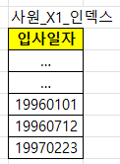
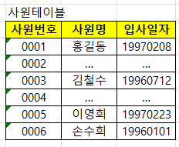
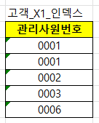
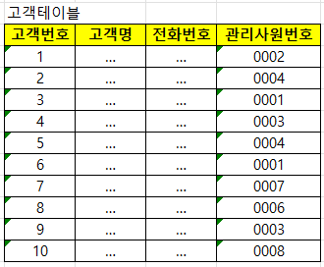

1. 사원_X1 인덱스에서 입사일자 >= '19960101'인 첫 번째 레코드를 찾는다.
2. 인덱스에서 읽은 ROWID로 사원 테이블 레코드를 찾아간다.
3. 사원 테이블에서 읽은 사원번호 '0006'으로 고객_X1_인덱스를 탐색한다.
4. 고객_X1 인덱스에서 읽은 ROWID로 고객 테이블 레코드를 찾아간다.

4.1.2 NL 조인 실행계획 제어

SELECT /*+ ordered use_nl(c) */
E.사원명, C.고객명, C.전화번호
FROM 사원 E, 고객 C
WHERE E.입사일자 >= '19960101'
AND C관리사원번호 = E.사원번호

ordered 힌트는 FROM 절에 기술한 순서대로 조인하라고 옵티마이저에 지시할 때 사용한다. use_nl 힌트는 NL 방식으로 조인하라고 지시할 때 사용한다.
위에서는 ordered와 use_nl(c) 힌트를 같이 사용했으므로 사원 테이블 기준으로 고객 테이블과 NL 방식으로 조인하라는 뜻이다.

SELECT /*+ ordered use_nl(B) use_nl(C) use_hash(D) */ *
FROM A, B, C, D
WHERE ...

A -> B -> C -> D 순서로 조인하되, B와 조인할 때 그리고 이어서 C와 조인할 때는 NL 방식으로 조인하고,
D와 조인할 때는 해시 방식으로 조인하라는 뜻이다.

SELECT /*+ leading(C, A, D, B) use_nl(A) use_nl(D) use_hash(B) */ *
FROM A, B, C, D
WHERE ...

leading 힌트를 사용하면 FROM 절을 바꾸지 않고도 마음껏 조인 순서를 제어할 수 있다.

SELECT /*+ use_nl(A, B, C, D) */ *
FROM A, B, C, D
WHERE ...

4개 테이블을 NL 방식으로 조인하되 순서는 옵티마이저가 스스로 정하도록 맡겼다.

